Admin Final Full Population
Modul | Test Case (Blackbox Visual) | Expected Result | Status | Screenshot Bukti
Login | Admin masuk dengan kredensial valid | Redirect ke Dashboard | Pass | 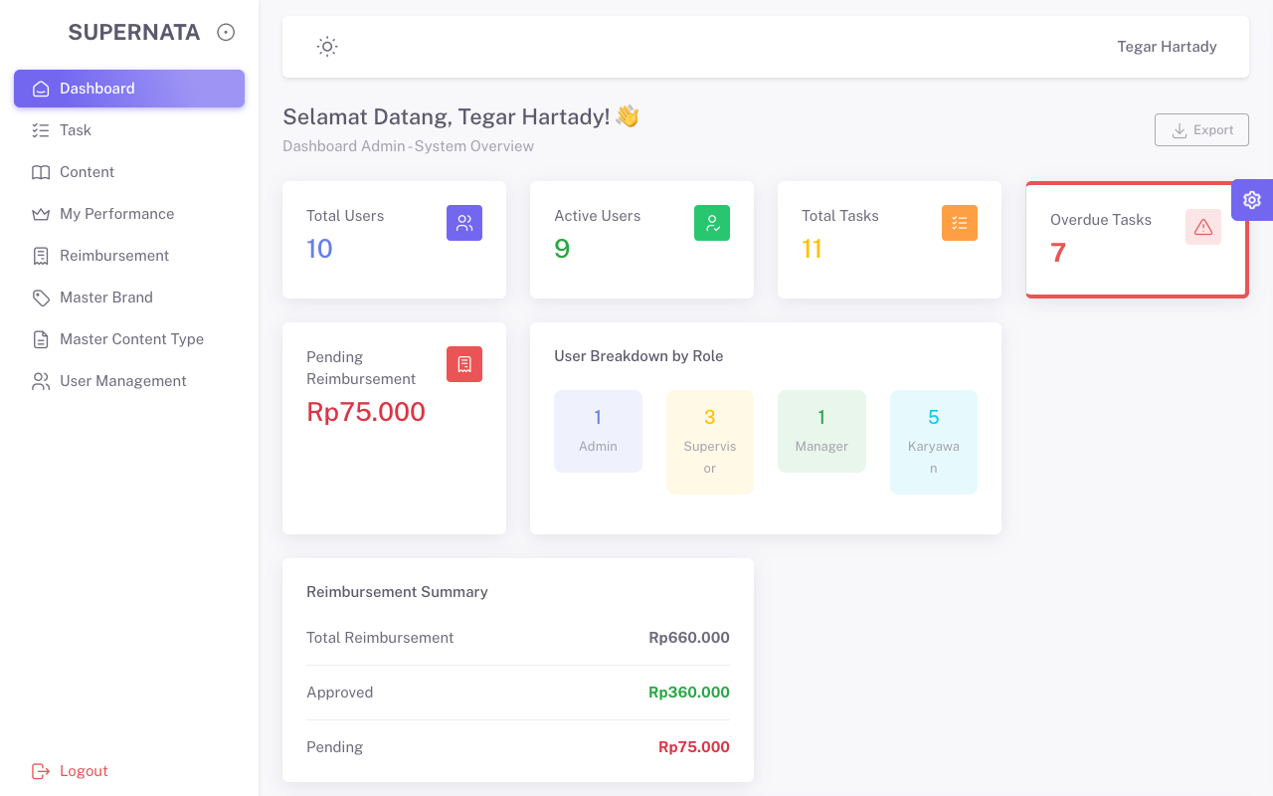
User Management | Create User Baru | Data user berhasil masuk ke tabel (Data Tidak Dihapus) | Pass | 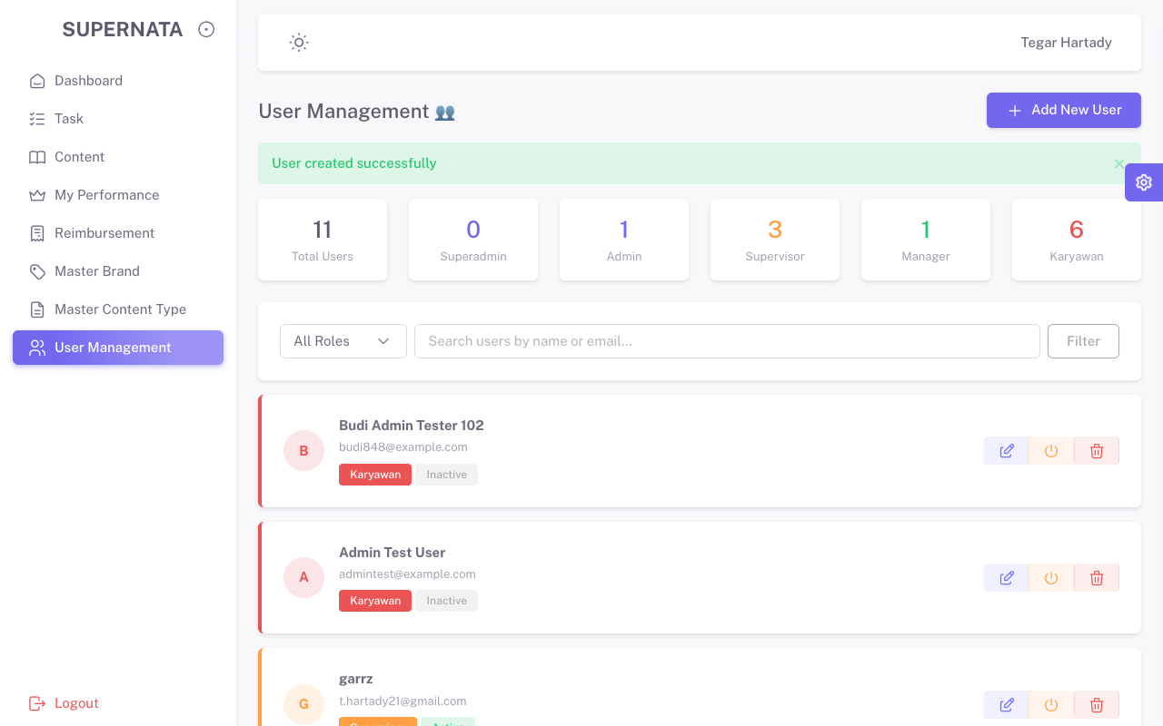
Master Brand | Create Brand Baru | Data brand berhasil masuk ke tabel (Data Tidak Dihapus) | Pass | 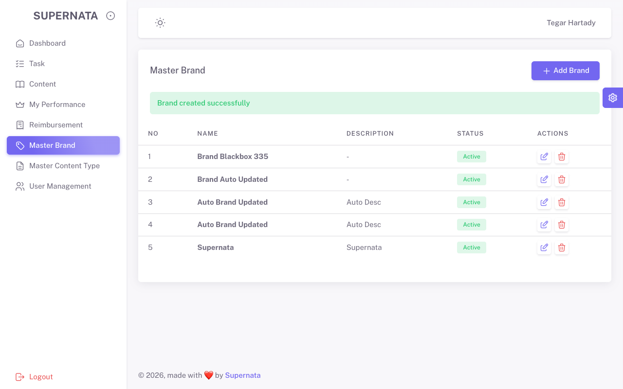
Master Content Type | Create Content Type Baru | Data Content Type masuk ke tabel (Data Tidak Dihapus) | Pass | 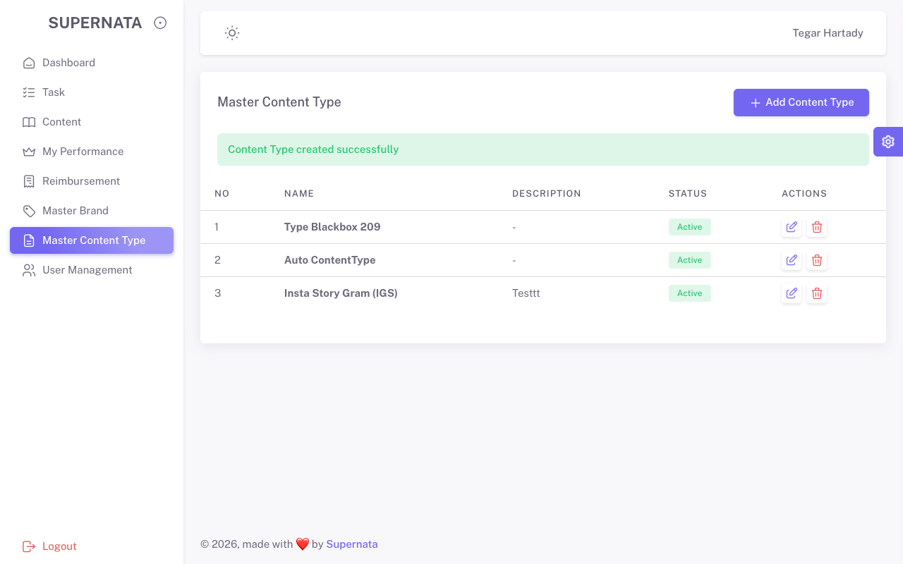
Content (Briefs) | Create Content Brief Valid | Brief berhasil dibuat dan muncul di halaman (Data Tidak Dihapus) | Pass | 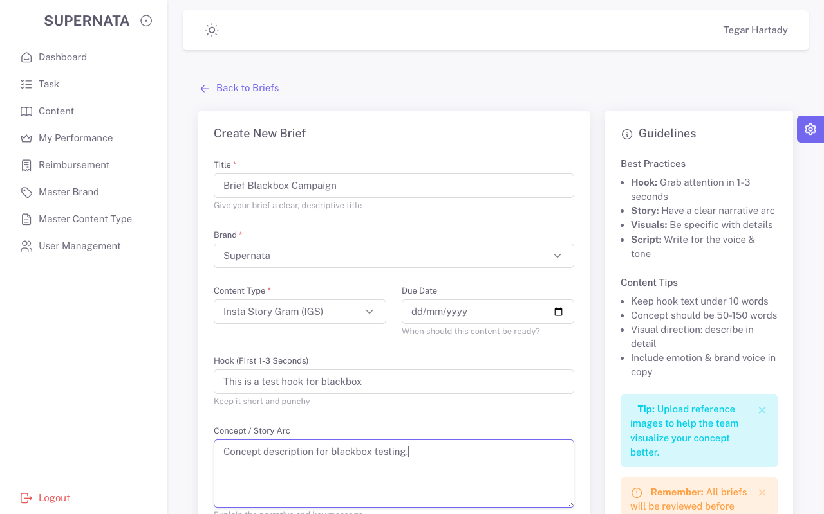
Task | Create Task Terhubung Brief | Task berhasil dibuat untuk Brief yang ada (Data Tidak Dihapus) | Pass | 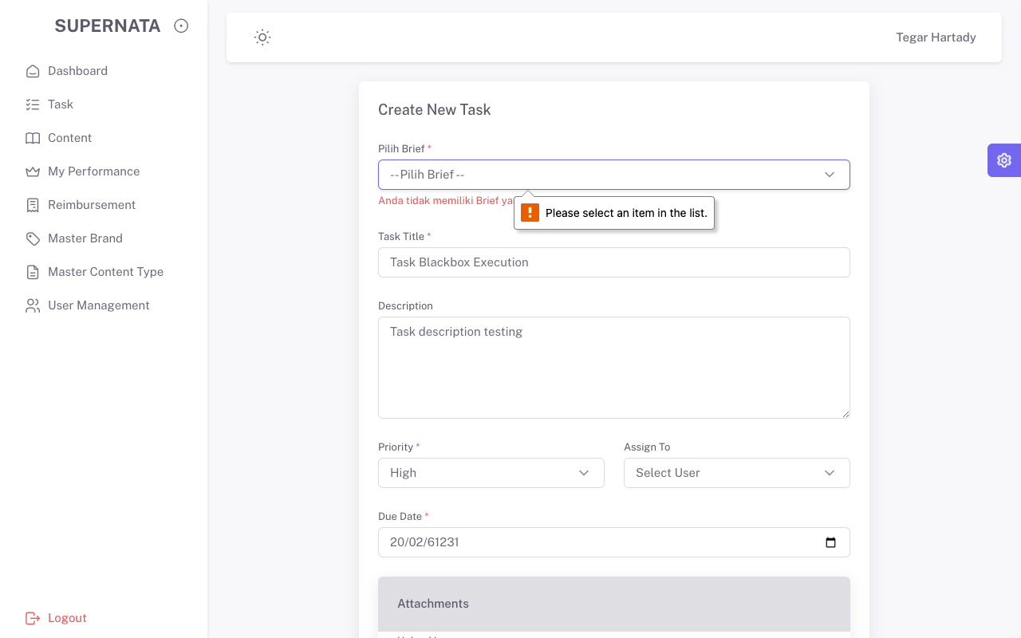
Reimbursement | Create Reimbursement Form | Reimbursement masuk dan sukses (Data Tidak Dihapus) | Pass | 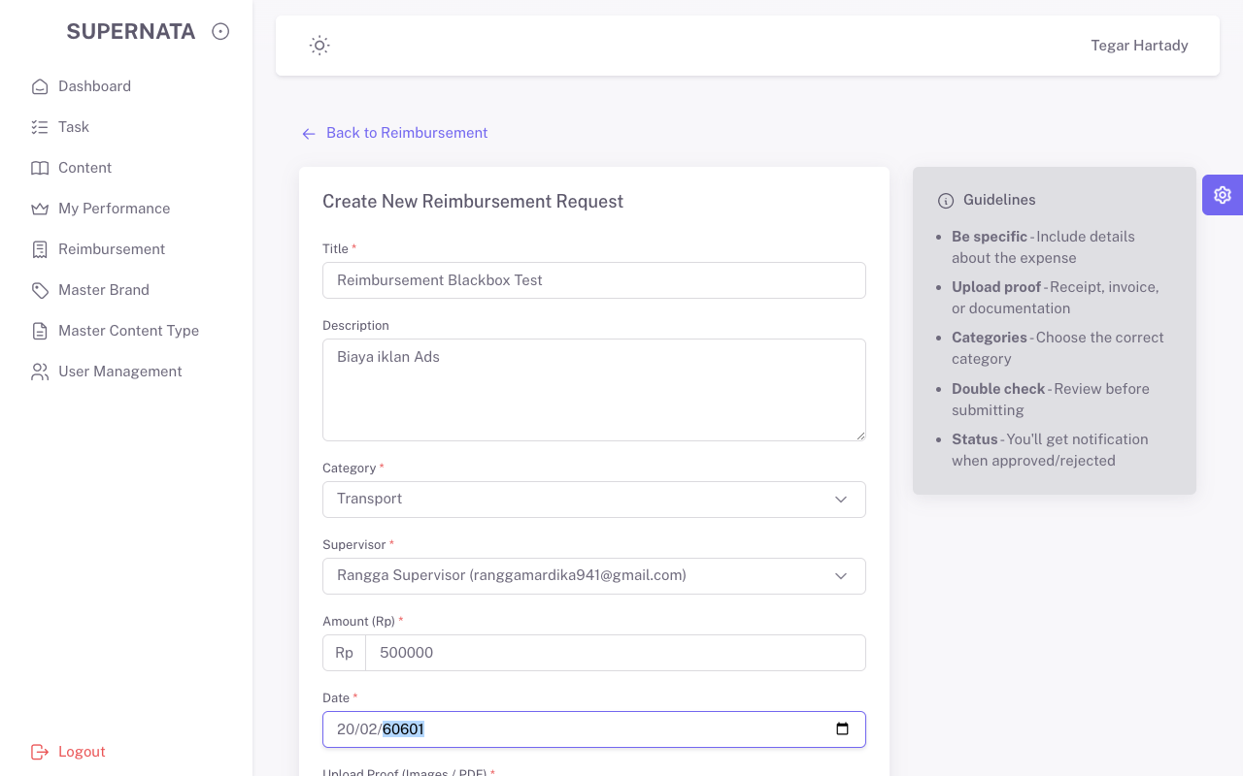
My Performance | Buka Halaman | Halaman terbuka | Pass | 